DADOS GERAIS
RELATÓRIO MENSAL DE OUVIDORIA ÓRGÃO: DEPARTAMENTO DE TRÂNSITO DO DISTRITO FEDERAL

GRÁFICO 1: Manifestações Por Tipologia (ABR)
GRÁFICO 1: Manifestações Por Tipologia (MAI)
GRÁFICO 1: Manifestações Por Tipologia (JUN)

TIPOLOGIA | OUTUBRO | NOVEMBRO | DEZEMBRO
SOLICITAÇÕES | 311 | 265 | 176
RECLAMAÇÕES | 905 | 949 | 977
DENÚNCIAS | 12 | 10 | 3
ELOGIOS | 29 | 26 | 23
SUGESTÕES | 31 | 38 | 24
INFORMAÇÕES | 17 | 24 | 20
DEN/LICITAÇÕES | - | - | -
TOTAL | 1305 | 1312 | 1223

ATENDIMENTO | OUTUBRO | NOVEMBRO | DEZEMBRO
GERA DEMANDA | 52 | 42 | 47
NÃO GERA DEMANDA | 12 | 10 | 11
TOTAL | 64 | 52 | 58
GRÁFICO 2: Tipo de Atendimento

MEIO DE ENTRADA | OUTUBRO | NOVEMBRO | DEZEMBRO
TELEFONE | 587 | 648 | 668
INTERNET | 567 | 475 | 391
PRESENCIAL | 144 | 182 | 163
E-MAIL | - | - | -
CARTA | - | - | -
OFÍCIO | 3 | 3 | 1
DENÚNCIA/0800 | - | - | -
MÍDIA | 2 | - | -
EVENTOS EXT | 2 | 4
FAX | - | - | -
TOTAL | 1305 | 1312 | 1223

GRÁFICO 3: Manifestações por Meio de Entrada
 | OUTUBRO | NOVEMBRO | DEZEMBRO
TELEFONE | 587 | 648 | 668
INTERNET | 567 | 475 | 391
PRESENCIAL | 144 | 182 | 163
E-MAIL | - | - | -
CARTA | - | - | -
OFÍCIO | 3 | 3 | 1
DENÚNCIA/0800 | - | - | -
MÍDIA | 2 | - | -
EVENTOS EXT | 2 | 4
FAX | - | - | -

ÍNDICES
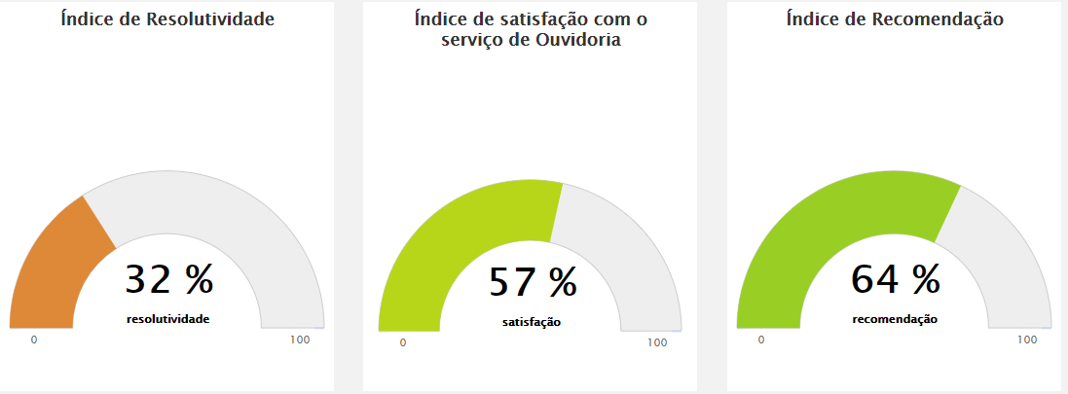
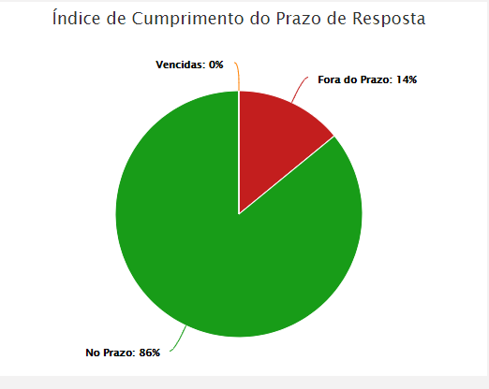
RELATÓRIO MENSAL DE OUVIDORIA ÓRGÃO: DEPARTAMENTO DE TRÂNSITO DO DISTRITO FEDERAL

OUTUBRO

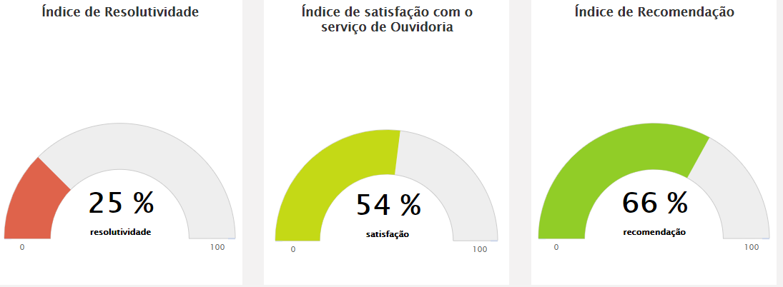
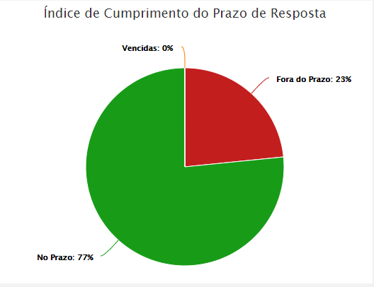

NOVEMBRO
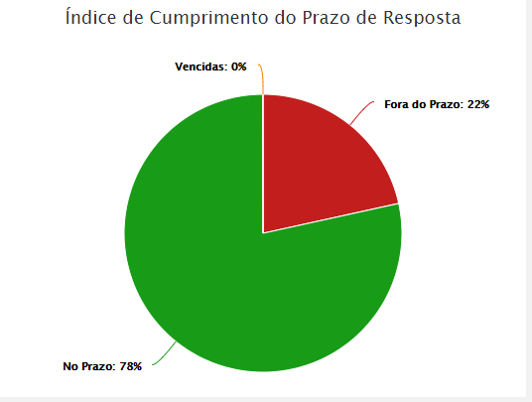
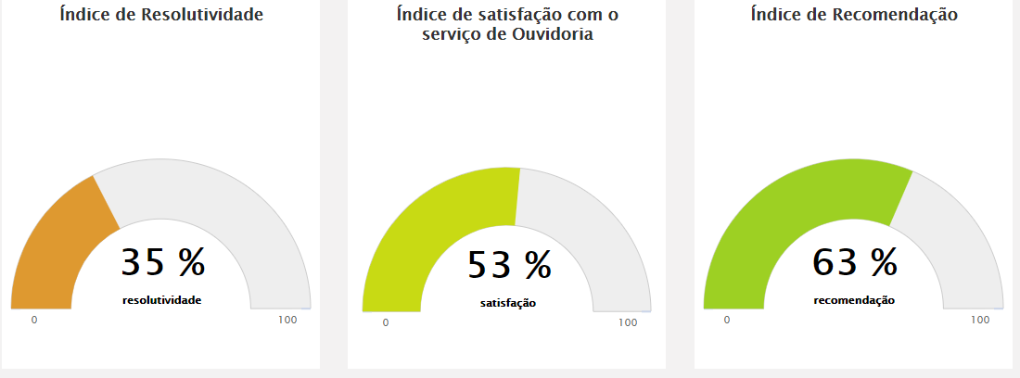

DEZEMBRO

DADOS POR TIPOLOGIA
RELATÓRIO MENSAL DE OUVIDORIA ÓRGÃO: DEPARTAMENTO DE TRÂNSITO DO DISTRITO FEDERAL

Gráfico 1: Principais Solicitações
SOLICITAÇÕES | OUTUBRO | NOVEMBRO | DEZEMBRO
Sinalização de trânsito em vias públicas | 52 | 34 | 17
Quebra-molas | 54 | 49 | 21
Veículo abandonado | 29 | 27 | 23
Fiscalização de trânsito em vias | 22 | 20 | 16
Faixa de pedestre | 21 | 17 | 6
Outros | 133 | 118 | 93
TOTAL | 311 | 265 | 176

RECLAMAÇÕES | OUTUBRO | NOVEMBRO | DEZEMBRO
Veículo estacionado em local irregular | 77 | 77 | 72
Emissão da CNH | 56 | 192 | 311
Veículo abandonado | 51 | 41 | 31 | 46
Emissão do licenciamento | 126 | 97 | 66
Gráfico 2: Principais Reclamações
Fiscalização - Poluição Sonora | 48 | 23 | 23
Outros | 547 | 519 | 474
TOTAL | 905 | 949 | 977

DENÚNCIAS | OUTUBRO | NOVEMBRO | DEZEMBRO
Descumprimento de determinação judicial
Conduta de Servidor do DETRAN-DF | 2 | 1 | 1
Servidor Público | 10 | 9 | 1
Outros | 0 | 0 | 1
TOTAL | 12 | 10 | 3

Gráfico 3: Principais Denúncias
 | OUTUBRO | NOVEMBRO | DEZEMBRO
Descumprimento de determinação judicial
Conduta de Servidor do DETRAN-DF | 2 | 1 | 1
Servidor Público | 10 | 9 | 1
Outros | 0 | 0 | 1
TOTAL | 12 | 10 | 3
ELOGIOS | OUTUBRO | NOVEMBRO | DEZEMBRO
Servidor Público | 4 | 10 | 8
Funcionamento de órgão público | 8 | 3 | 3
Conduta de servidor do DETRAN-DF | 10 | 9 | 8
Serviço prestado por órgão/entidade | 2 | 2 | 2
Atendimento ao cidadão em órgão/entidade | 2 | 0 | 0
Outros | 3 | 2 | 5
TOTAL | 29 | 26 | 26
Gráfico 4: Principais Elogios

